Planilha1
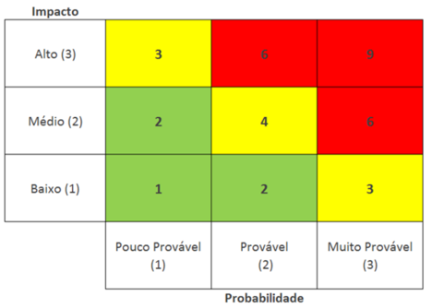
ID | Descrição do Risco | Probabilidade (P) 1 - Baixa 2 - Média 3 - Alta | Impacto (I) 1 - Baixo 2 - Médio 3 - Alto | Fator de Risco (P) x (I) | Ação: Eliminar Mitigar | Como?
1 | Falha dos sensores na captação | 2 | 3 | 6 | Eliminar | Fazer repetidos testes em diferentes ambientes, para prever falhas.
2 | Queda no servidor | 2 | 3 | 6 | Eliminar | Assegurando que o ambiente do servidor estará sob monitoramento e segurança
3 | Répteis denificarem os sensores | 2 | 3 | 6 | Mitigar | Instalar os sensores distante de onde o réptil possa ter contato, colocando uma proteção ao redor do sensor
4 | Cliente não saber como manusear o produto | 1 | 3 | 3 | Mitigar | Através de uma documentação clara e detalhada o cliente poderá ter ciência de todos os pontos do projeto, eliminando qualquer insegurança ou dúvida a respeito do produto
5 | Sensores danificados devido a umidade do habitat | 2 | 3 | 6 | Eliminar | Aplicar proteção com revestimentos à prova d'água, protegendo superfícies e componentes

